Sheet1
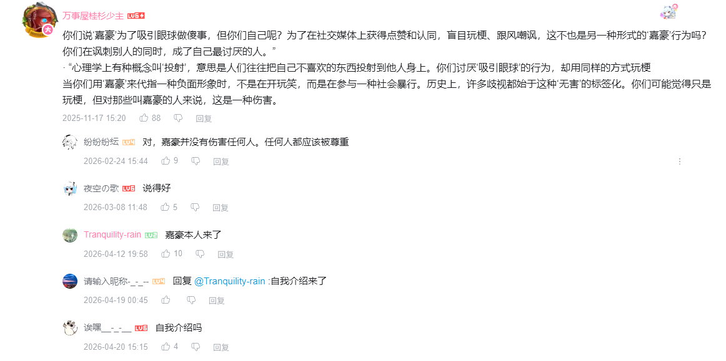
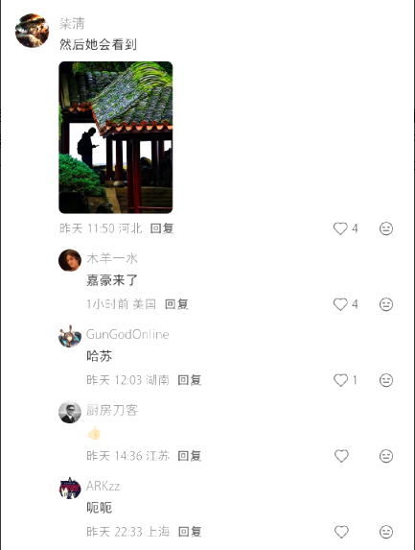

评论内容 | 评论时间 | 评论者名称 | 评论者性别 | 点赞数 | 回复数 | 视频总评论数 | 视频链接 | 评论类型 | 理论用途
woc，我高中的时候就是嘉豪啊woc | 9/12/25 | 不会有人不会取名吧 | 男 | 2003 | 29 | 1086 | https://www.bilibili.com/video/BV1XLHRzjEtz/ | 一级评论 | 标签内化与自我指认
我也是嘉豪，课间会给同学放动漫看 | 9/29/25 | KyuuHi陸戰型 | 保密 | 393 | 11 | 1086 | https://www.bilibili.com/video/BV1XLHRzjEtz/ | 一级评论 | 标签内化与自我指认
我高一是忧郁哥，高二是嘉豪，高三是睡觉大军的一员[笑哭] | 3/4/26 | 麻雀003 | 保密 | 0 | 0 | 1086 | https://www.bilibili.com/video/BV1XLHRzjEtz/ | 二级评论 | 标签内化与自我指认
不敢笑，我就叫家豪[笑哭]班里人也成天这么叫习惯了已经[笑哭] | 3/8/26 | 名字值六个幣 | 保密 | 1 | 1 | 1086 | https://www.bilibili.com/video/BV1XLHRzjEtz/ | 二级评论 | 真实个体的“共同行动”
年少诋毁嘉豪，长大理解嘉豪 | 11/4/25 | 该昵称太dio无法显示 | 男 | 0 | 0 | 1086 | https://www.bilibili.com/video/BV1XLHRzjEtz/ | 二级评论 | 标签内涵的动态演变
不敢笑，真叫嘉豪 | 11/9/25 | Qtysjb | 男 | 57 | 3 | 1086 | https://www.bilibili.com/video/BV1XLHRzjEtz/ | 一级评论 | 标签化影响的现实溢出
这个梗已经影响到叫家豪的正常人了，真希望这个梗的热度赶紧过去 | 10/5/25 | 荙悶 | 男 | 114 | 15 | 1086 | https://www.bilibili.com/video/BV1XLHRzjEtz/ | 一级评论 | 反思：标签的社会影响
当你们用‘嘉豪’来代指一种负面形象时，不是在开玩笑，而是在参与一种社会暴行... | 11/17/25 | 万事屋桂杉少主 | 保密 | 88 | 9 | 1086 | https://www.bilibili.com/video/BV1XLHRzjEtz/ | 一级评论 | 反思：对“反对话”的理性辩护
嘉豪本人来了 | 4/12/26 | Tranquility-rain | 保密 | 10 | 0 | 1086 | https://www.bilibili.com/video/BV1XLHRzjEtz/ | 二级评论 | “自证陷阱”的完美演绎
自我介绍来了 | 4/19/26 | 请输入昵称-_-_-- | 保密 | 0 | 0 | 1086 | https://www.bilibili.com/video/BV1XLHRzjEtz/ | 二级评论 | “自证陷阱”的完美演绎
自我介绍吗 | 4/20/26 | 诶嘿__-_-__ | 女 | 4 | 0 | 1086 | https://www.bilibili.com/video/BV1XLHRzjEtz/ | 二级评论 | “自证陷阱”的完美演绎
知道你是嘉豪了 | 11/21/25 | 孔神王 | 男 | 8 | 8 | 1086 | https://www.bilibili.com/video/BV1XLHRzjEtz/ | 二级评论 | “反对话技术”：分类即驱逐
你怎么似了，嘉豪 | 5/3/26 | 菠萝焦糖布丁 | 保密 | 0 | 0 | 1086 | https://www.bilibili.com/video/BV1XLHRzjEtz/ | 二级评论 | “反对话技术”：取消对话资格
你比嘉豪还嘉豪 | 2/24/26 | 平泽唯宇宙第一 | 保密 | 0 | 0 | 1086 | https://www.bilibili.com/video/BV1XLHRzjEtz/ | 二级评论 | “反对话技术”：纯粹的标签化攻击
复读机型嘉豪 | 5/14/26 | 嫡虫 | 保密 | 0 | 0 | 1086 | https://www.bilibili.com/video/BV1XLHRzjEtz/ | 二级评论 | “反对话技术”：分类即否定
嘉豪是爱装逼的抽象怪，你是不是理解错了[笑哭] | 2/25/26 | ENDLESS_iRiS | 男 | 2 | 2 | 1086 | https://www.bilibili.com/video/BV1XLHRzjEtz/ | 二级评论 | 意义的争夺：定义的交锋
嘉豪是指爱装逼还喜欢犯贱的抽象哥，跟中二病完全没关系 | 4/18/26 | 我要橡皮和刀子 | 保密 | 0 | 0 | 1086 | https://www.bilibili.com/video/BV1XLHRzjEtz/ | 二级评论 | 意义的争夺：定义的交锋
本质不一样，中二病是真的觉得自己体内有神秘力量，但是嘉豪是跟风这样做... | 4/23/26 | 衔环纸鸢丶 | 保密 | 0 | 0 | 1086 | https://www.bilibili.com/video/BV1XLHRzjEtz/ | 二级评论 | 意义的争夺：解释共同体
高中才是嘉豪？太晚了，我小学就是了[喜极而泣] | 12/2/25 | 不存在__-_-_ | 女 | 2 | 2 | 1086 | https://www.bilibili.com/video/BV1XLHRzjEtz/ | 二级评论 | 标签化过程的生命历程视角
嘉豪原来是一个组织吗？ | 9/13/25 | 草托居士 | 保密 | 160 | 10 | 1086 | https://www.bilibili.com/video/BV1XLHRzjEtz/ | 一级评论 | 从专名到类别的转变
形容词[doge] | 9/13/25 | addddc | 男 | 15 | 15 | 1086 | https://www.bilibili.com/video/BV1XLHRzjEtz/ | 二级评论 | 从专名到类别的转变
嘉豪是一种感觉[doge] | 9/14/25 | A-r-tist | 保密 | 54 | 54 | 1086 | https://www.bilibili.com/video/BV1XLHRzjEtz/ | 二级评论 | 标签意义的抽象化与泛化
我爸也是嘉豪 | 10/22/25 | 贝鸟大蛇 | 保密 | 178 | 4 | 1086 | https://www.bilibili.com/video/BV1XLHRzjEtz/ | 一级评论 | 标签的跨代际与扩散
那还是嘉豪更若智更nerd一点 | 9/18/25 | Yev258 | 男 | 8 | 8 | 1086 | https://www.bilibili.com/video/BV1XLHRzjEtz/ | 二级评论 | 标签在话语阶层比较中的运用
请问是来自山东省的嘉豪先生吗 | 9/15/25 | -_吃瓜群众_- | 男 | 14 | 14 | 1086 | https://www.bilibili.com/video/BV1XLHRzjEtz/ | 二级评论 | 标签的戏谑性使用
。其实嘉豪和班上那些混子一比。跟天使一样。毕竟只是糖，不是坏。[笑哭] | 10/8/25 | 归寂虚无 | 保密 | 988 | 80 | 1086 | https://www.bilibili.com/video/BV1XLHRzjEtz/ | 一级评论 | 标签的相对化：“嘉豪”作为“ milder deviant”
但有时真的找人鄙视招人烦 | 1/5/26 | 吾告堵敖以不长 | 男 | 141 | 0 | 1086 | https://www.bilibili.com/video/BV1XLHRzjEtz/ | 二级评论 | 对标签对象的矛盾态度
回复 @吾告堵敖以不长 :还行，当你发现一个班里那些混子超过一半的时候你会发现，嘉豪挺不错的。[笑哭] | 1/5/26 | 归寂虚无 | 保密 | 149 | 0 | 1086 | https://www.bilibili.com/video/BV1XLHRzjEtz/ | 二级评论 | 场域内“罪犯”与“疯子”的等级
回复 @归寂虚无 :嘉豪只是精神污染，但混混可是要你命啊 | 2/25/26 | 韩国李在明 | 男 | 32 | 0 | 1086 | https://www.bilibili.com/video/BV1XLHRzjEtz/ | 二级评论 | 排斥的梯度：话语暴力的等级光谱
傻孩子 你现在还是呀 | 9/15/25 | 神秘沟SMG | 保密 | 145 | 0 | 1086 | https://www.bilibili.com/video/BV1XLHRzjEtz/ | 二级评论 | 标签的持久性与“二次审判”
hello，豪先生 | 9/25/25 | Cbood | 男 | 0 | 0 | 1086 | https://www.bilibili.com/video/BV1XLHRzjEtz/ | 二级评论 | “诊断式”指认
大家点点赞，每点一次，他就要回忆一次，然后脚趾把被子都扣烂了[傲娇] | 9/17/25 | 女拳猎人 | 保密 | 28 | 0 | 1086 | https://www.bilibili.com/video/BV1XLHRzjEtz/ | 二级评论 | “展览式审判”与群体共谋
回复 @不会有人不会取名吧 :现在社恐了 | 9/15/25 | 不会有人不会取名吧 | 男 | 9 | 0 | 1086 | https://www.bilibili.com/video/BV1XLHRzjEtz/ | 二级评论 | 标签的社会后果：自我规训
如果没有互联网，每个学校的嘉豪那都是王不见王[doge] | 9/14/25 | 大力大出奇迹 | 保密 | 1382 | 3 | 1086 | https://www.bilibili.com/video/BV1XLHRzjEtz/ | 一级评论 | 平台中介：数字场域对标签的聚合与放大
回复 @大力大出奇迹 :3000块学习机听大道希音，30000块保健品炼精化气，有麒麟儿家豪、子涵，下辈子何人还敢叫我龙鸣 | 9/17/25 | 雾谷丶圣光 | 保密 | 79 | 0 | 1086 | https://www.bilibili.com/video/BV1XLHRzjEtz/ | 二级评论 | 标签的阶层维度与消费主义批判
回复 @大力大出奇迹 :真的知道一个人，专门淋雨跑步，而且不洗热水澡，跑到闹市看书... | 4/30/26 | 想想想问问宿命 | 保密 | 1 | 0 | 1086 | https://www.bilibili.com/video/BV1XLHRzjEtz/ | 二级评论 | “嘉豪”行为的田野描述

